关系图
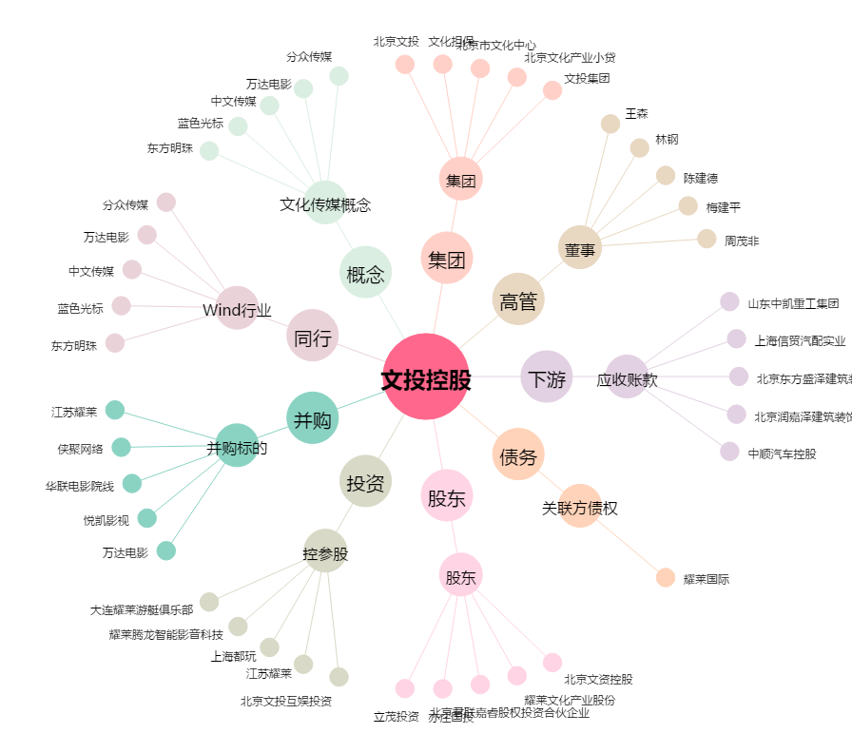
文投控股[600715.SH] - 关系概览图

